工作表1
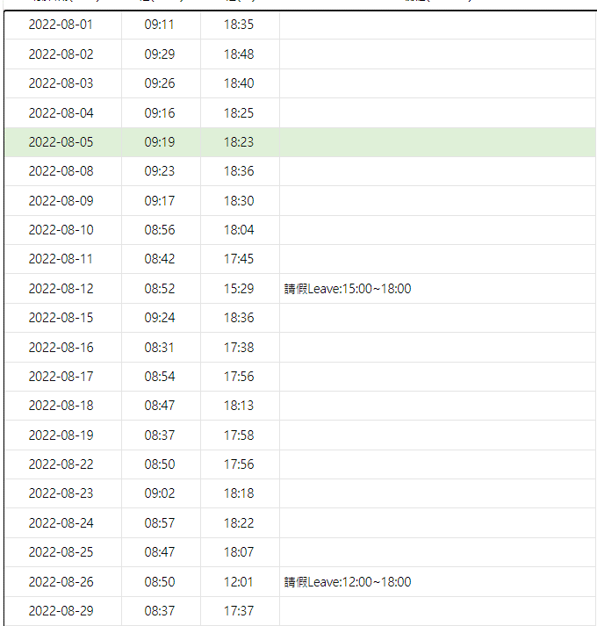
日期 | 應刷卡-起 | 實刷卡-起 | 實刷卡-迄
2022-08-01 | 9:11:00 | 9:11:00 | 19:25:00
2022-08-02 | 9:29:00 | 9:29:00 | 19:12:00
2022-08-03 | 9:26:00 | 9:26:00 | 18:57:00
2022-08-04 | 9:16:00 | 9:16:00 | 19:18:00
2022-08-05 | 9:19:00 | 9:19:00 | 20:09:00
2022-08-06
2022-08-07
2022-08-08 | 9:25:00 | 9:23:00 | 18:36:00
2022-08-09 | 9:17:00 | 9:17:00 | 19:16:00
2022-08-10 | 8:56:00 | 8:56:00 | 21:01:00
2022-08-11 | 8:42:00 | 8:42:00 | 21:32:00
2022-08-12 | 8:52:00 | 8:52:00 | 15:29:00
2022-08-13 |  | 10:33:00 | 18:22:00
2022-08-14
2022-08-15 | 9:24:00 | 9:24:00 | 20:38:00
2022-08-16 | 8:31:00 | 8:31:00 | 20:36:00
2022-08-17 | 8:54:00 | 8:54:00 | 19:53:00
2022-08-18 | 8:47:00 | 8:47:00 | 18:46:00
2022-08-19 | 8:37:00 | 8:37:00 | 19:49:00
2022-08-20 |  | 11:13:00 | 18:32:00
2022-08-21
2022-08-22 | 8:50:00 | 8:50:00 | 20:05:00
2022-08-23 | 9:02:00 | 9:02:00 | 18:18:00
2022-08-24 | 8:57:00 | 8:57:00 | 18:44:00
2022-08-25 | 8:47:00 | 8:47:00 | 20:00:00
2022-08-26 | 8:50:00 | 8:50:00 | 12:01:00
2022-08-27 |  | 13:23:00 | 18:04:00
2022-08-28
2022-08-29 | 8:37:00 | 8:37:00 | 19:15:00
2022-08-30 | 8:17:00 | 8:17:00 | 19:17:00
2022-08-31 | 8:21:00 | 8:21:00 | 19:47:00
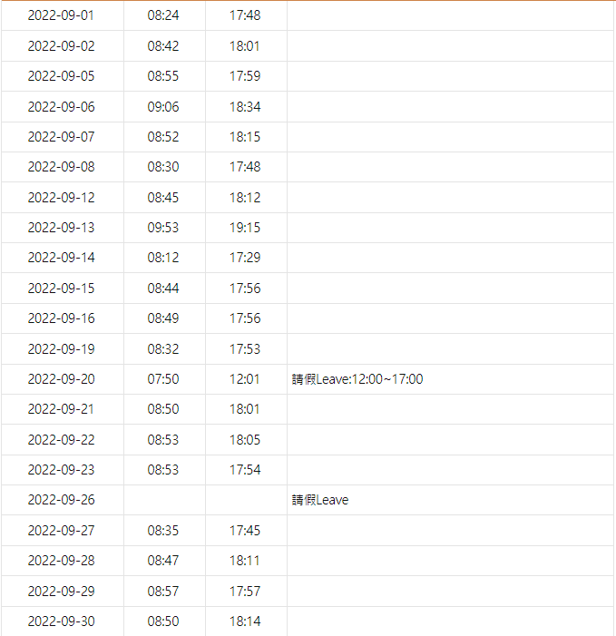
2022-09-01 | 8:24:00 | 8:24:00 | 19:11:00
2022-09-02 | 8:42:00 | 8:42:00 | 18:55:00
2022-09-03
2022-09-04
2022-09-05 | 8:55:00 | 8:55:00 | 19:19:00
2022-09-06 | 9:06:00 | 9:06:00 | 19:58:00
2022-09-07 | 8:52:00 | 8:52:00 | 18:39:00
2022-09-08 | 8:30:00 | 8:30:00 | 19:05:00
2022-09-09
2022-09-10
2022-09-11
2022-09-12 | 8:45:00 | 8:45:00 | 19:30:00
2022-09-13 | 9:53:00 | 8:47:00 | 19:30:00
2022-09-14 | 8:12:00 | 8:12:00 | 19:40:00
2022-09-15 | 8:44:00 | 8:44:00 | 19:33:00
2022-09-16 | 8:49:00 | 8:49:00 | 19:17:00
2022-09-17
2022-09-18
2022-09-19 | 8:32:00 | 8:32:00 | 18:33:00
2022-09-20 | 8:00:00 | 7:50:00 | 12:01:00
2022-09-21 | 8:50:00 | 8:50:00 | 19:32:00
2022-09-22 | 8:53:00 | 8:53:00 | 18:05:00
2022-09-23 | 8:53:00 | 8:53:00 | 18:51:00
2022-09-24
2022-09-25
2022-09-26
2022-09-27 | 8:35:00 | 8:35:00 | 19:45:00
2022-09-28 | 8:47:00 | 8:47:00 | 18:11:00
2022-09-29 | 8:57:00 | 8:57:00 | 19:29:00
2022-09-30 | 8:50:00 | 8:50:00 | 18:29:00
2022-10-01
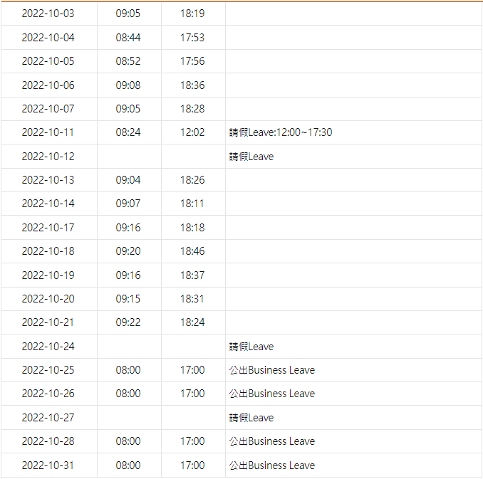
2022-10-02
2022-10-03 | 9:05:00 | 9:05:00 | 19:32:00
2022-10-04 | 8:44:00 | 8:44:00 | 18:27:00
2022-10-05 | 8:52:00 | 8:52:00 | 19:01:00
2022-10-06 | 9:08:00 | 9:08:00 | 19:03:00
2022-10-07 | 9:05:00 | 9:05:00 | 19:48:00
2022-10-08
2022-10-09
2022-10-10
2022-10-11 | 8:24:00 | 8:24:00 | 12:02:00
2022-10-12
2022-10-13 | 9:04:00 | 9:04:00 | 19:15:00
2022-10-14 | 9:07:00 | 9:07:00 | 18:11:00
2022-10-15
2022-10-16
2022-10-17 | 9:16:00 | 9:16:00 | 19:16:00
2022-10-18 | 9:20:00 | 9:20:00 | 19:40:00
2022-10-19 | 9:16:00 | 9:16:00 | 19:06:00
2022-10-20 | 9:15:00 | 9:15:00 | 19:19:00
2022-10-21 | 9:22:00 | 9:22:00 | 18:24:00
2022-10-22
2022-10-23
2022-10-24
2022-10-25
2022-10-26
2022-10-27
2022-10-28
2022-10-29
2022-10-30
2022-10-31

